金融機関・保険業界AI DX事例カオスマップ
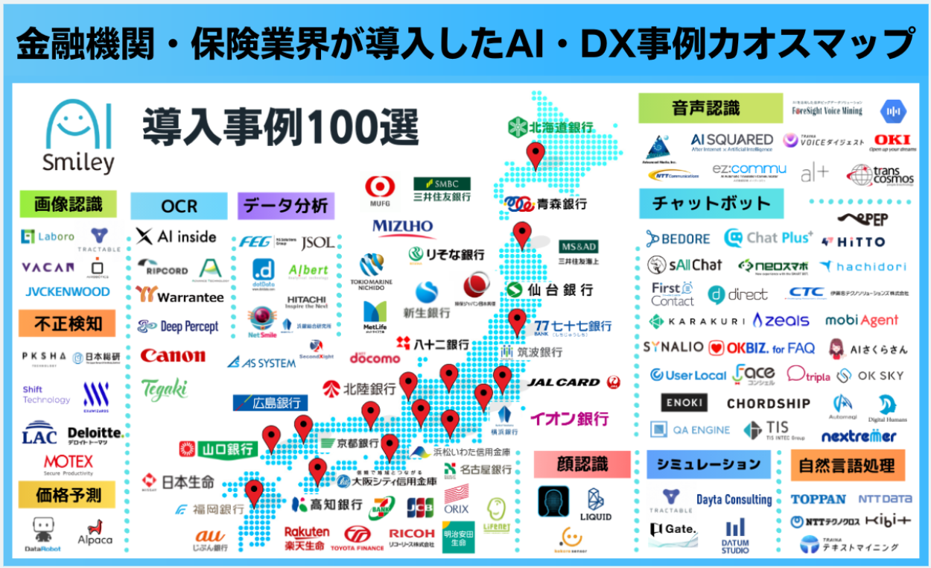
https://aismiley.co.jp/ai_news/impact-of-ai-on-the-banking-and-financial-industry/
https://aismiley.co.jp/finance-ai-dx-chaosmap/?pids=47200,47345,39648,38803,495,38637,33269,13536

銀行業界DX
